国外品牌
产品类型 | 生物反馈 |  |  | 电刺激
品牌 | Elvie | Perifit |  | Kegel8 |  | K-fit |  | iSTIM
图片 | 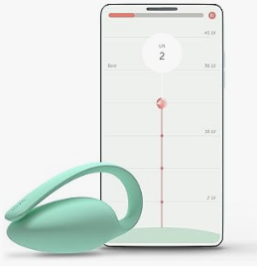 | 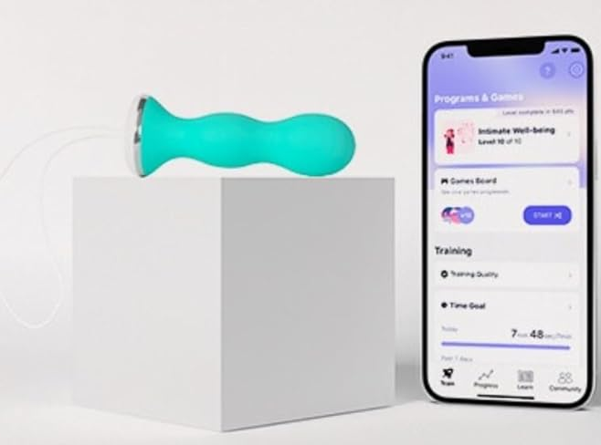 | 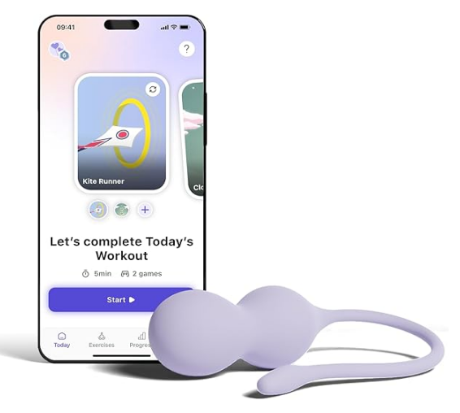 | 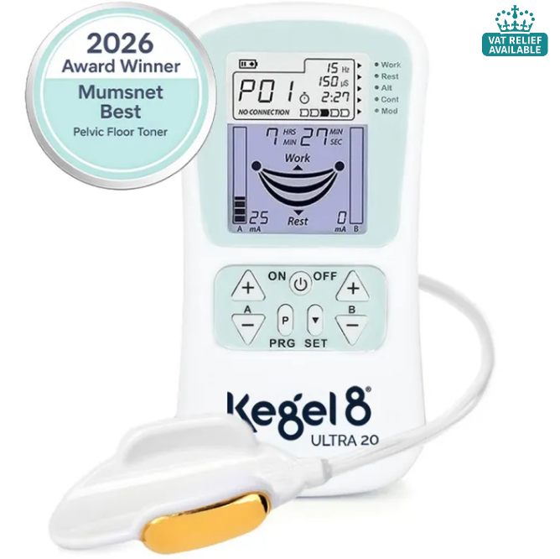 | 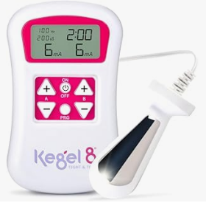 | 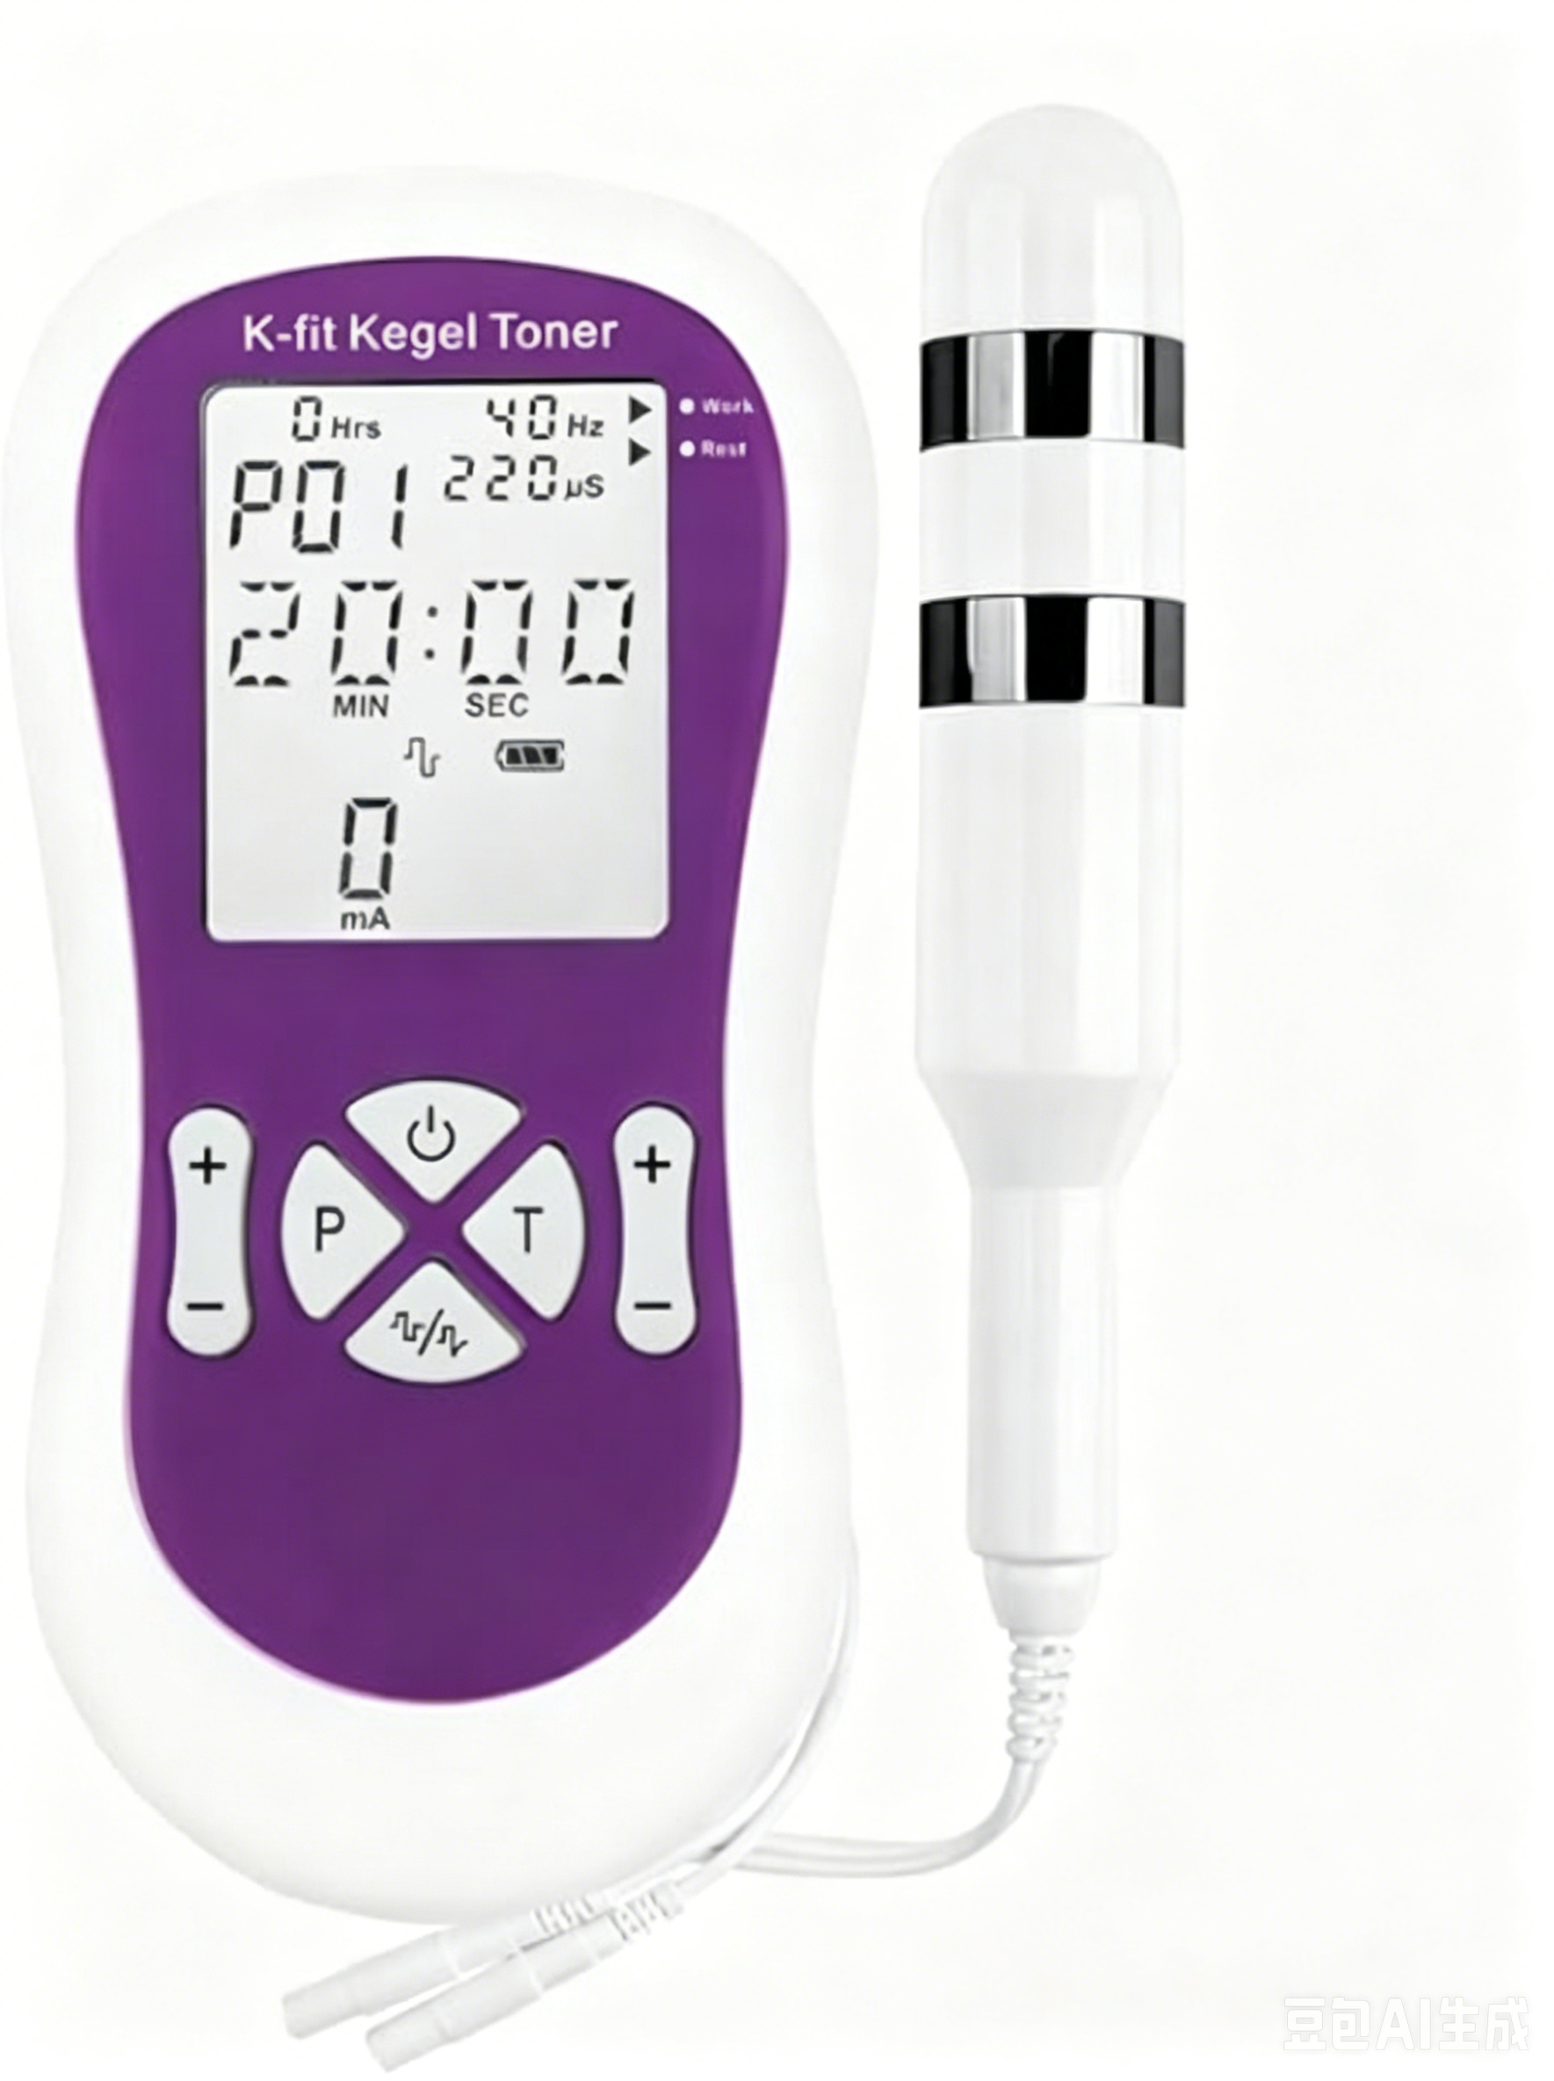 | 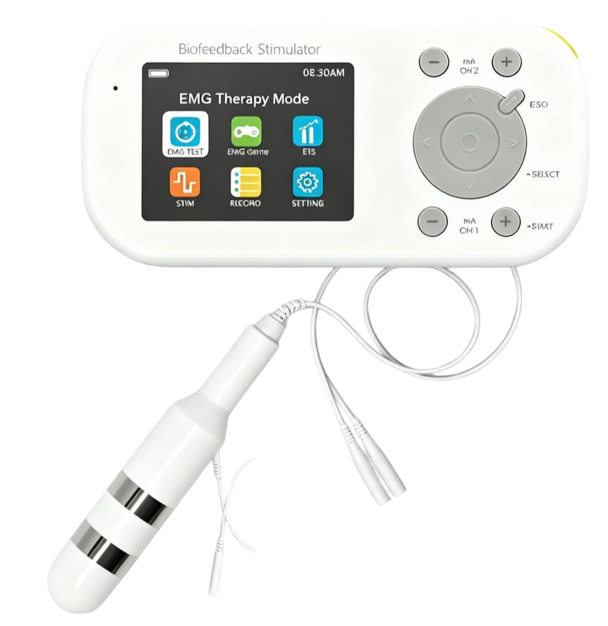 | 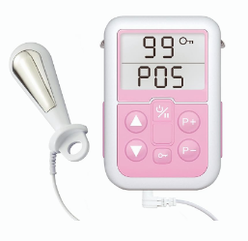
型号 | Elvie Trainer | Perifit Care | Perifit Care+ | Kegel8 Ultra 20 V2 | Kegel8 TIGHT &TONE | K-fit Kegel Toner | K-fit Kegel Toner Plus Biofeedback | iSTIM V2
价格 | $199 | $159 | $179 | £149.99 | £124.99 | $149.95 | $319.95 | $128.88
定位 | 主动生物反馈+运动检测 | 主动生物反馈 | 主动生物反馈+运动检测 | 旗舰NMES电刺激 | 入门NMES电刺激 | 入门NMES电刺激 | EMG+ETS+STIM生物反馈+电刺激 | 入门NMES电刺激
国家 | 英国 | 法国 | 法国 | 英国 | 英国 | 美国(中国制造) | 美国(中国制造) | 中国台湾
上市年份 | 2015 | 2018 | 2023 | 2016 | 电刺激 | 2016 | 2023 | 2016
FDA 510(k)编号 | FDA注册(非510k) | K221476 | K231780 | K081480 | K081480 | K163288
产品代码 | — | HIR | HIR | KPI | KPI | — | — | —
适应症 | 运动追踪(非治疗) | 压力性/轻中度急迫性/混合性尿失禁 |  | 同Kegel8+脱垂+肠道失禁+疼痛 | 压力性/急迫性/混合性+疼痛 | 压力性/急迫性/混合性尿失禁 | 压力性/急迫性/混合性尿失禁 | 压力性/急迫性/混合性尿失禁 | EMG = 表面肌电传感器，采集盆底肌肉收缩时产生的微弱生物电信号
技术类型 | 专利力+运动传感器 | 2*力传感电阻（表层+腹压） | 2*力传感电阻+加速度计 | 神经肌肉刺激器NMES+TENS辅助 | NMES神经肌肉电刺激 | EMS刺激器（NMES） | EMG+NMES+ETS（EMG 触发联动系统 | EMS刺激器（NMES） | ETS = “生物反馈（EMG） + 电刺激（EMS）触发联动系统”
传感方式 | 力传感 | 力传感 | 力传感 | 电刺激输出 | 电刺激输出 | 电刺激输出 | EMG肌电信号采集+电刺激输出 | 电刺激输出 | 滤波和去噪是一系列旨在从原始信号中“剥离”噪声、提取纯净肌电信号的技术集合
用户界面 | 智能手机GUI | 智能手机GUI | 智能手机GUI | LCD+专利Smile屏幕 | LCD | LCD | 全彩LCD | LCD
波形 | — | — | — | 对称矩形双相波 | 非对称矩形双相波 | ⾮对称矩形双相波 | 对称/非对称矩形双相波 | 非对称矩形双相波
幅度（强度/振幅） | - | - | - | 0-90mA | 0-90mA | 0-90mA | 0-90mA | 0-80mA
最大输出电压 | — | — | — | 180V | 180V | — | 47.2V@500Ω | 0-40.0V@500Ω
脉冲宽度 | — | — | — | 50μS ‒ 450μS 微秒 | 50μS ‒ 450μS 微秒 | — | 50-450μs | 80μS ‒ 250μS 微秒
脉冲频率 | — | — | — | 2‒100 Hz | 2‒100 Hz |  | 2‒100 Hz | 7‒40 Hz
工作时间(ON) | — | — | — | 2-99s可调 | 2-99s可调 | 因程序而异 | 2-99s可调 | 4s/5s/6s
休息时间(OFF) | — | — | — | 2-99s可调 | 2-99s可调 | 因程序而异 | 2-99s可调 | 3s/4s/5s/8s/15s
上升时间 | — | — | — | 0.1 - 9.9 秒 | 0.1 - 9.9 秒 | — | 0.1 - 9.9 秒 | 2秒
下降时间 | — | — | — | 0.1 - 9.9 秒 | 0.1 - 9.9 秒 | — | 0.1 - 9.9 秒 | —
强度级别 | — | — | — | — | — | 0-99级 | 0-90mA(每级约1mA) | 0-99级
程序数量 | 6种训练模式，5分钟，4个级别 | 5个维度评估、14个游戏、3个练习模块、每日训练提醒 | 5个维度评估、16个游戏、3个练习模块、实时收缩质量监测、每日训练提醒 | 20+个训练模式 | 9个训练模式 | 8个训练模式+1测试 | 22个训练模式+6种反馈游戏+3个性化设置 | 5 个预设程序
定时器范围 | — | — | — | — | — | — | 1-99min | 30min/程序
控制屏幕 | - | - | - | LCD（含专利 Smile 生物反馈） | 液晶显⽰屏（LCD） | 液晶显⽰屏（LCD） | 全彩液晶LCD | 液晶显⽰屏（LCD）
控制设备 | iOS/Android-App | iOS/Android-App | iOS/Android-App | 独立双通过控制设备 | 独立双通过控制设备 | 独立双通过控制设备 | 独立双通过控制设备 | 单通道控制设备
治疗时间 | ≤15min/24h | 5min/次 | 5min/次,3-5次/周 | 20-60min/次 | 20-30min/次 | ~20min/次 | 1-99min | 20-30min/次,每日≤2次
训练模式 | 游戏化 | 游戏化 | 游戏化+多体位 | NMES+Smile反馈+条件计划 | NMES | EMS | EMG Test+EMG Game+ETS+STIM | EMS
训练体位 | 躺/坐/站 | 躺/坐 | 躺/坐/站/蹲/动态 | 躺/坐/站 | 躺/坐/站 | 躺/半躺/站 | 躺/坐 | 半躺(推荐)/坐/站
外部形状 | 鹅卵石形+尾部 | 两个蛋形感应区 | 两个蛋形感应区+尾部 | — | — | — | — | —
控制设备尺寸 | — | — | — | 10.8*6.2*2.3cm | 11.9*6.9*2.87cm | 15*7.3*2cm | 14*2.55*6.9cm | 9.2*6.2*2.85cm
可插入部分尺寸 | 8*3.5*3.3cm | 8.3*3.1cm | 6.5*32.7cm | 6*3.4cm | 6.4*1.6-3cm | 14*2.55*6.8cm | 14.5*2.5cm | 9.1*2.8cm
重量 | 25g | 54g | 40g | 100g(探头) | 52g(探头) | — | 192g(主机含电池) | 123g(主机含电池)/52g(探头)
探头/设备材质 | 医用级硅胶 | 医用级硅胶 | 医用级硅胶 | 医疗级硅胶+专利镀金(无镍)金属电极 | 医疗级硅胶+金属电极 | ABS塑料+手术级不锈钢(无镍) | 医疗级硅胶+金属电极 | 304型不锈钢电极
电池类型 | 锂离子可充电 | CR2032纽扣电池 | CR2032纽扣电池 | 9V PP3碱性 | 9V PP3碱性 | 9V碱性 | 7.4V 1200mAh锂电池 | 2×AA(1.5V)
是否可充电 | ✅ | ❌ | ❌ | ❌ | ❌ | ❌ | ✅ | ❌
电池电压 | — | 3.0VDC | 3.0VDC | 9V | 9V | 9V | 7.4V 直流 | 3.0V(2×1.5V)
充电接口 | Micro USB | — | — | — | — | — | DC 5V 0.5A | —
低电量保护 | — | — | — | — | — | — | 6.2V±0.2V自动关机 | 1.3V±0.1V无法开机
使用寿命 | ~500小时 | 约 5 年常规训练 | 约 5 年常规训练 | 19小时 | 34小时 | 2–3周 | — | 2–3周
连接方式 | BLE蓝牙/APP无线 | BLE蓝牙/APP无线 | BLE蓝牙/APP无线 | 导线 | 导线 | 导线 | 导线 | 导线
APP兼容 | iOS/Android | iOS/Android | iOS/Android | ❌ | ❌ | ❌ | ❌ | ❌
其他配件 | 其他配件 | — | — | 4个皮肤电极片 | - | - | 8片(50×50mm)皮肤电极片 | 自带金属腰夹
通道数 | — | — | — | 双通道 | 双通道 | 双通道 | 双通道 | 单通道
电极数量 | — | — | 2 | 2 | 2 | 2 | 2 | 2
防水等级 | IPX7 | — | — | — | — | — | — | —
器械分类 | 医疗器械(MD) | Class II | Class II | Class II | Class II | — | — | —
CE | ✅(2014/53/EU) | — | — | ✅ Class IIa | ✅ Class IIa | — | ✅ CE/ISO13485 | ✅(DNV)
IEC 60601-1 | ✅ | ✅ | ✅ | ✅ | ✅ | — | ✅ | ✅
IEC 60601-1-2(EMC) | ✅ | ✅ | ✅ | ✅ | ✅ | — | ✅ | ✅
ISO 10993(生物相容性) | ✅ | ✅ | ✅ | — | — | — | — | —
FCC | ✅ 2AEHI-EL0115 | — | — | — | — | — | — | —
CISPR 11 | — | — | — | — | — | — | — | Group 1 Class B
保修 | 2年 | 2年(电池5年) | 2年(电池5年) | — | — | 1年(主机)/6月(探头) | 1年 | 2年(主机)
退货 | ❌拆封不退 | 100天 | 100天 | 90天退款 | — | ❌不退 | ❌不退 | 30天
其他 | 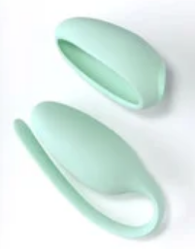 |  |  |  | 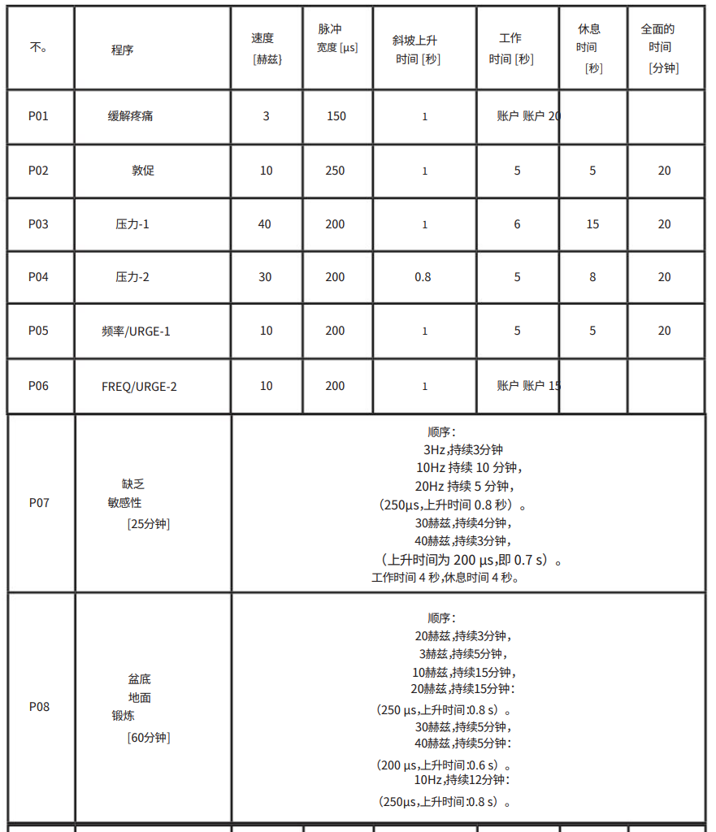 | 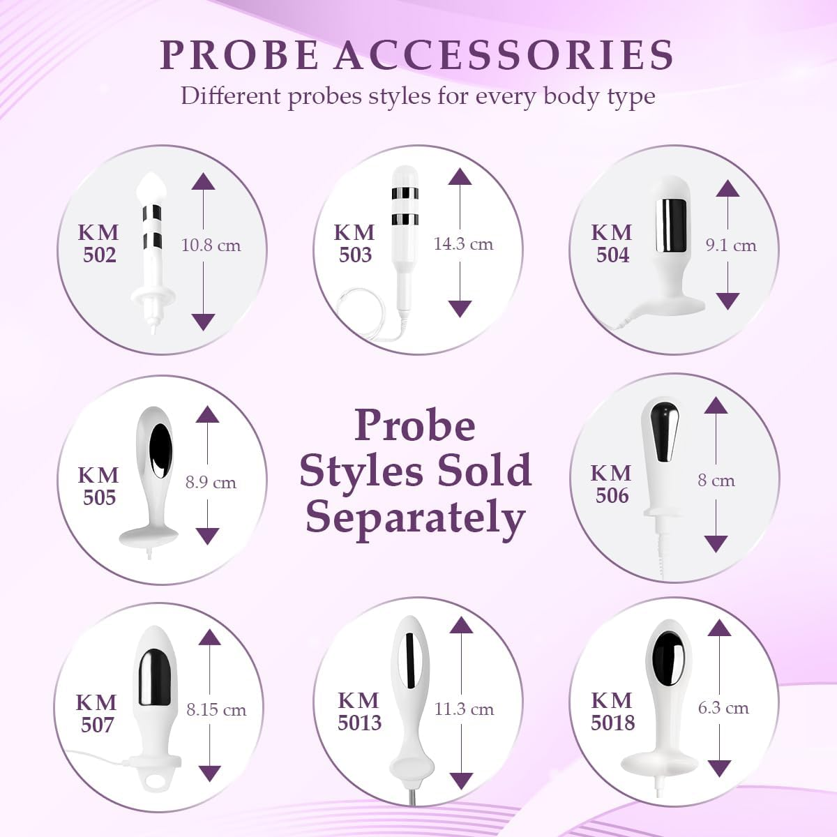 |  | 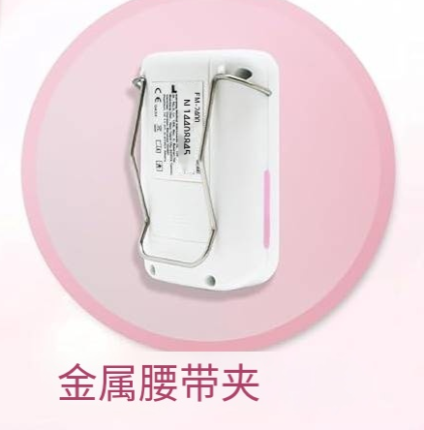
Amazon差评 | 频繁的连接问题40%、充电/电池故障20%、传感器读数不准确/不一致15%、整体耐用性差10% |  | 定位/校准困难、连接不稳定、传感器识别异常、无法充电/电池寿命短、尺寸/舒适度问题、无效果/反向效果 |  |  |  |  | 
 |  |  |  |  |  |  |  | 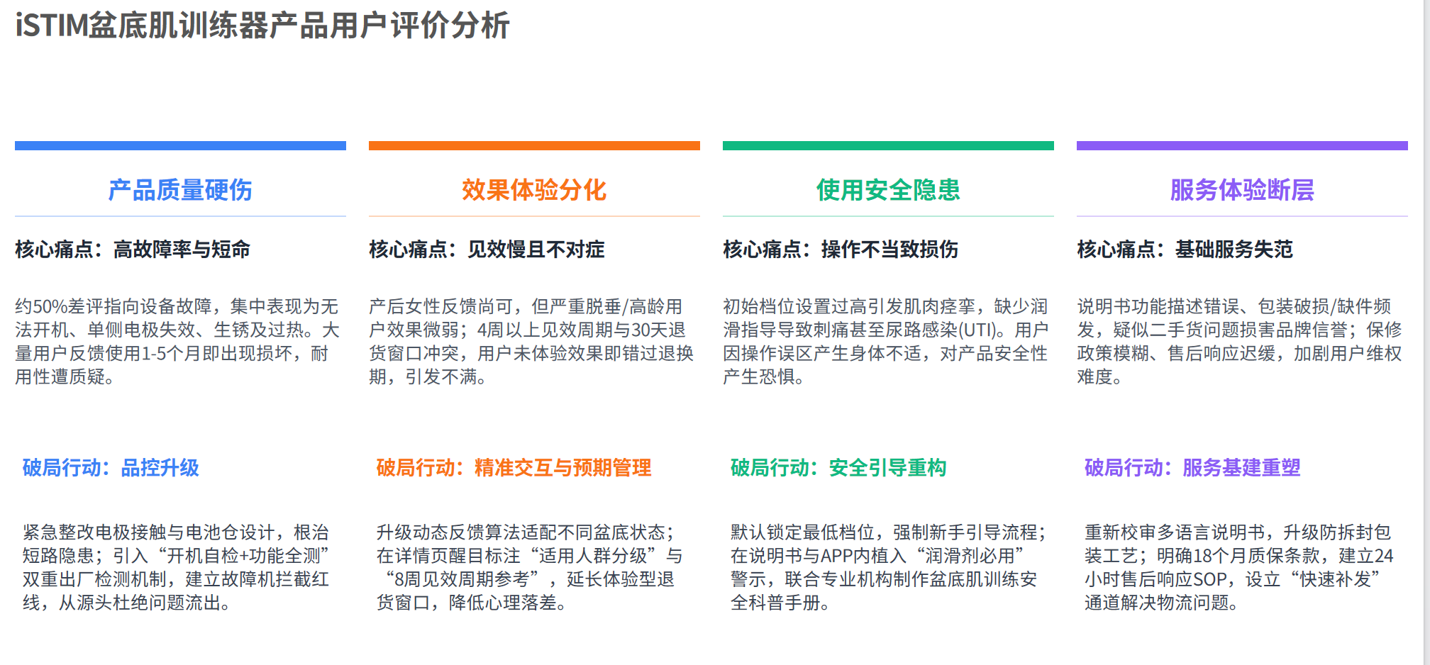

澜渟
系列 | L30月光魔盒 | Evolve进化系列 | Touch轻触系列 | 洛澜系列 | 沐澜HA20 | H30 series | 初澜 | 纤体塑形21大方案 纤体塑形9个】腹直肌分离(个性化定制)、手臂塑形、腹部塑形、大腿塑形、小腿塑形、臀部塑形、乳房塑形、 腰背力量强化、腰腹力量强化 【放松镇痛7个】痛经、肩颈痛、腰背痛、耻骨联合不适、经皮镇痛(TENS)、外阴口侧切镇痛、慢性盆腔炎的辅助治疗。 【乳房养护4个】催乳、通乳、小叶增生、乳腺炎(系列专属) 【核心强化1个】大师按摩(系列专属)
图片 | 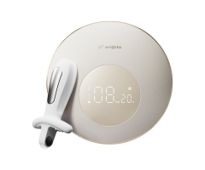 | 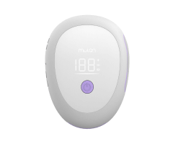 | 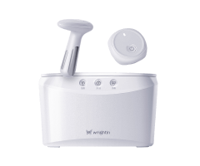 | 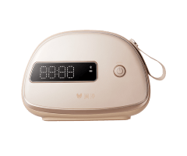 | 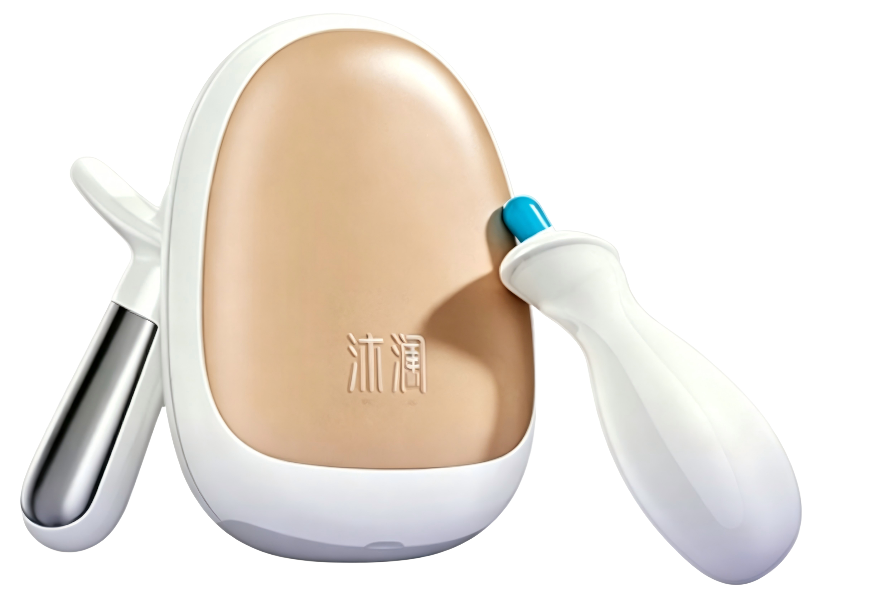 | 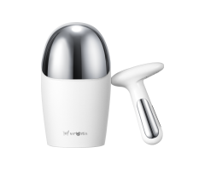 | 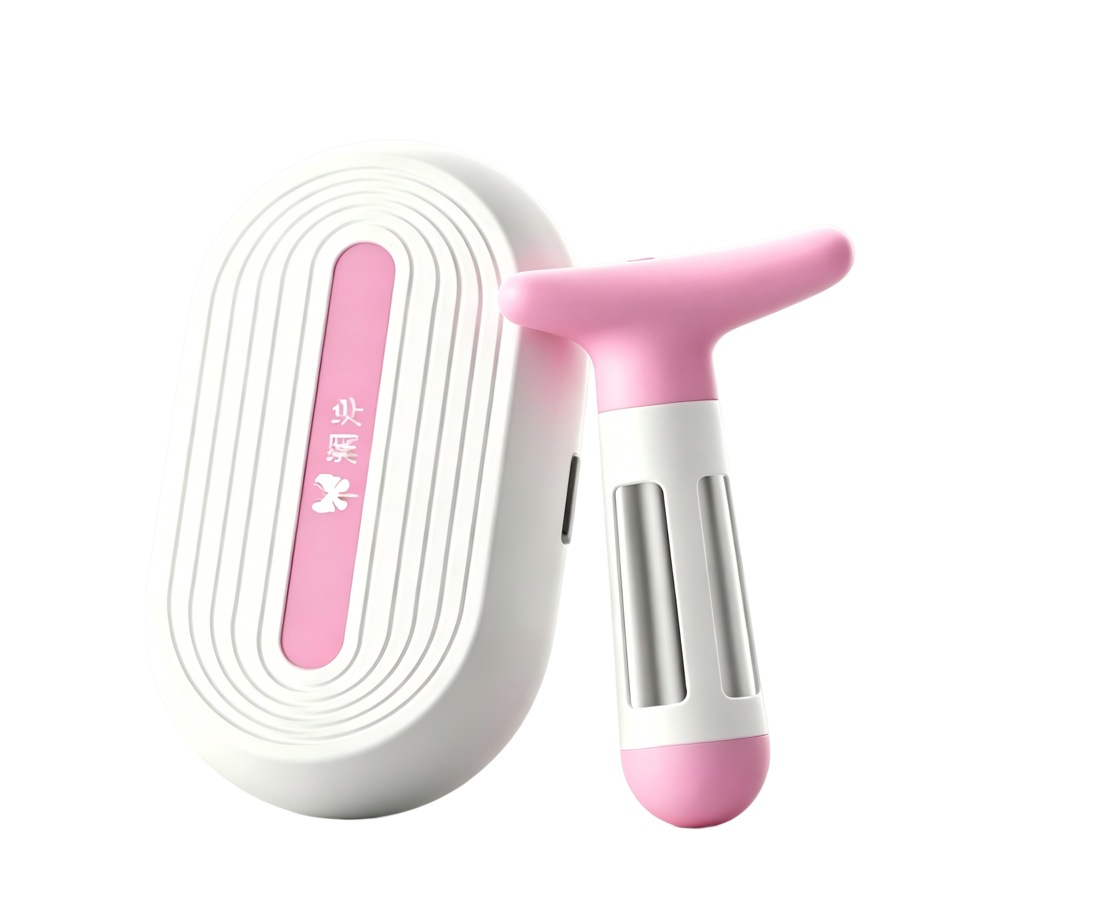
型号 | L30/L30 Pro/L30 Pro Max/L30 Ultra | E10/E10 Mate | T20/T20S/T20 Pro | 洛澜PRO | HA20 | H30 series | 初澜
公司 | 南京麦豆健康科技有限公司-母公司麦澜德
上市年份 | 2026 | 2025 | 2024 | 2022 | 2021 | 2025 | 2015
定位 | 顶配版 | 全场景入门 | 主力无线/增强版 | 双修增强 | 产后修复；双重治疗 | 盆底+私密修复；对症改善松弛 | 医疗基础/早期产品线
价格 | ¥6,554-¥8,598+ | ￥3,999 | ¥3,199-4,489 | ¥4999-5599 | ￥1,499 | - | -
NMPA注册证 | 苏械注准20262090138 | 苏械注准20252090043 | 苏械注准20242090347 | 苏械注准20222090944 | 苏械注准20222090944 | 苏械注准20252091406 | -
技术类型 | NMES神经肌肉电刺激 + EMG肌电生物反馈 + 压力生物反馈 + ETS肌电触发电刺激 | NMES神经肌肉电刺激 + 生物反馈 | NMES神经肌肉电刺激 + EMG肌电生物反馈 | NMES神经肌肉电刺激 + EMG肌电生物反馈 + 压力生物反馈 | NMES神经肌肉电刺激 + EMG肌电生物反馈 + 压力生物反馈 | NMES神经肌肉电刺激 + EMG肌电生物反馈 | NMES神经肌肉电刺激 + EMG肌电生物反馈
NMES电刺激 | ✅ | ✅ | ✅ | ✅ | ✅ | ✅ | ✅
EMG肌电生物反馈 | ✅ | ✅ | ✅ | ✅ | ✅ | ✅ | ✅
压力生物反馈 | ✅ | - | - | ✅ | - | - | -
ETS肌电触发电刺激 | ✅ | - | - | - | - | - | -
外部形状 | 月光魔盒主机+零感自适应探头 | 盆底康复主机/探头 | 无线盆底主机+腹部主机；充电收纳仓 | 盆底康复探头/主机 | 盆底康复探头/主机 | 无线一体化探头；充电收纳一体 | 无线探头；充电收纳一体
无线 | - | - | ✅ | - | - | ✅ | ✅
探头类型 | 零感自适应探头-有线 | 有线探头 | 35°C恒温加热无线探头 | 有线探头 | 有线探头 | 无线一体化探头 | 无线探头
探头/设备材质 | 医用级柔感硅胶 | 医用级硅胶 | - | - | - | - | -
电池类型 | 可充电；30天续航 | - | 可充电；充电收纳二合一仓 | - | - | 2350mAh电池；充电收纳一体 | -
器械分类 | II类医疗器械 | II类医疗器械 | II类医疗器械 | II类医疗器械 | II类医疗器械 | II类医疗器械 | -
疲劳过度检测 | ✅ | ✅ | ✅ | - | ✅ | - | -
加热 | - | - | 探头加热振感 | - | - | - | -
消毒 | - | - | 7颗UVC灯珠 | - | - | - | -
WTR模型 | ✅ | - | - | - | - | - | -
AI定制 | ✅ | ✅ | ✅ | - | - | - | -
APP | ✅ | ✅ | ✅ | ✅ | ✅ | ✅ | ✅
Glazer评估（国际临床盆底肌评估方式） | ✅（院线级） | - | ✅ | - | - | - | -
FSFI量表（国际女性性功能评估） | ✅ | - | ✅ | - | - | - | -
训练模式 | 十大训练模式；WTR三步法（Warm up热身→Training训练→Relaxation休息）；生物反馈训练；电刺激；ETS；智能变频脉冲 | 六大训练模式，盆底+腹直肌+私密抗衰三合一； | 五大训练模式；神经肌肉电刺激、肌电触发电刺激、凯格尔模板、多媒体游戏；FSFI+Glazer双评估；AI定制 | 生物反馈 + 神经肌肉电刺激 | 生物反馈 + 神经肌肉电刺激 | 盆底+私密；无线体验升级 | 基础盆底治疗
波形 | 五大变频波形技术 | 单一波形 | 双向对称方波，单一波形 | 单一波形 | 单一波形 | 单一波形 | 单一波形
幅度（强度/振幅） | - | - | - | - | - | - | -
最大输出电压 | - | - | - | - | - | - | -
脉冲宽度 | - | - | - | - | - | - | -
脉冲频率 | 0.5-10000Hz超宽频脉冲（官网） | - | - | - | - | - | -
工作时间(ON) | - | - | - | - | - | - | -
休息时间(OFF) | - | - | - | - | - | - | -
上升时间 | - | - | - | - | - | - | -
下降时间 | - | - | - | - | - | - | -
强度级别 | - | - | - | - | - | - | -
重量 | - | - | - | - | - | - | -
可插入部分尺寸/探头尺寸 | - | - | - | - | - | - | -
蓝牙类型 | 5.1 | 5.1 | 5.1 | - | - | 蓝牙5.1 | -
核心功能 | 盆底修复+腹直肌修复+私密抗衰+胸部维护+纤体塑形 | 盆底+私密抗衰+产后康复 | 盆底肌+腹直肌修复 | 盆底肌+腹直肌修复 | 盆底肌+腹直肌修复 | 盆底修复 | 盆底修复

 | 产品发展：盆底肌 → 盆底肌+腹直肌 → 盆底肌+腹直肌+私密抗衰 → 盆底修复+腹直肌修复+私密抗衰+胸部维护+纤体塑形（皮肤电极片）

大悦
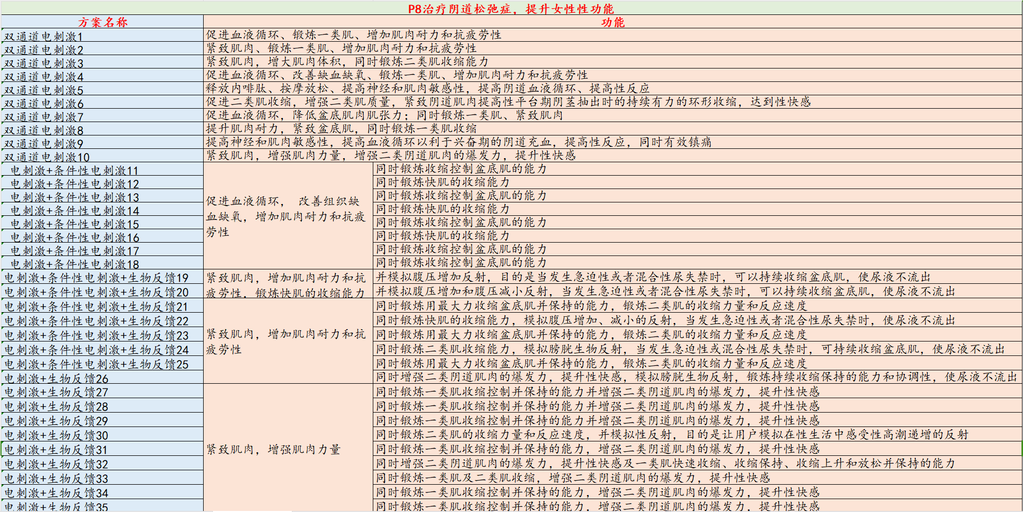
型号 | p6 | p7 | p8 | p9 | p10 | p11 | p12
图片 | 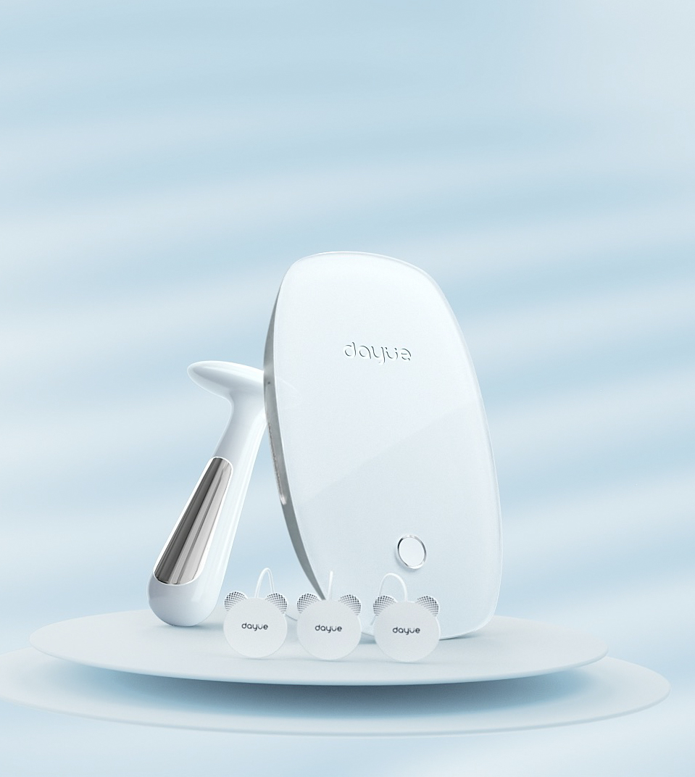
品牌 | 大悦 |  |  |  |  |  |  | 如果主要是产后恢复，P6 是基础选择。
上市年份 | 2019 |  |  | 2020 |  |  |  | 如果存在尿失禁、器官脱垂等问题，P7 更对症。
公司 | 大悦创新（苏州）医疗科技股份有限公司 |  |  |  |  |  |  | 如果想兼顾产后恢复和盆底功能障碍，P8 或 P10 更合适。
价格 | ￥2,379 | ￥2,804 | ￥3,229 | ￥4,249 | ￥4,249 | ￥4,249 | ￥5,099 | 如果侧重日常保养和预防，可以关注 P9。
NMPA注册证 | 苏械注准20192090428 |  |  |  |  |  |  | 如果希望功能最全面，P12 是顶配选择。
技术类型 | NMES（低频神经肌肉电刺激）+EMG（肌电反馈）
NMES电刺激 | ✅ | ✅ | ✅ | ✅ | ✅ | ✅ | ✅
EMG肌电生物反馈 | ✅ | ✅ | ✅ | ✅ | ✅ | ✅ | ✅
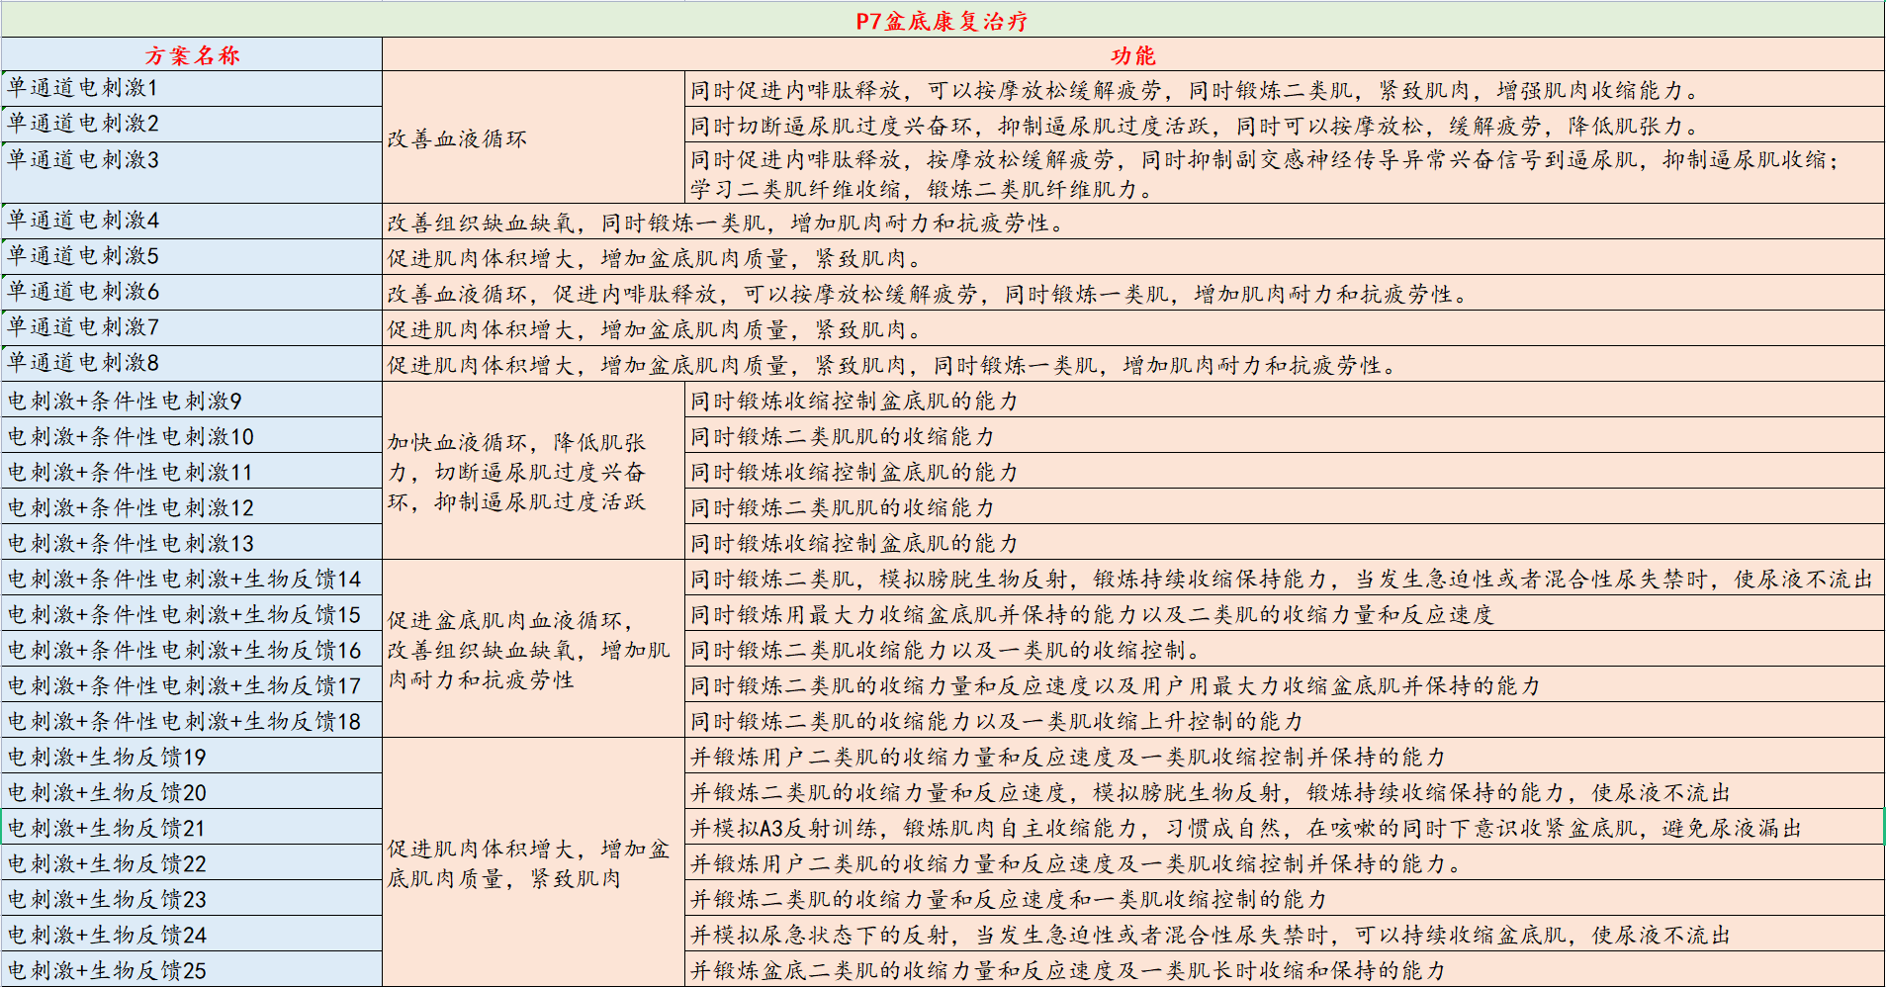
硬件组成 | 主机、阴道电极、电极片、连接线
控制设备 | 独立双通过控制设备 |  |  |  |  |  |  | P6到P12这些型号都基于相同核心技术平台，拥有以下共同点：
连接方式 | APP+有线 |  |  |  |  |  |  | 技术原理：均采用“神经肌肉电刺激”与“肌电生物反馈”相结合的技术。
电池类型 | 可充电
器械分类 | II类医疗器械
波形 | 低频恒流双相对称
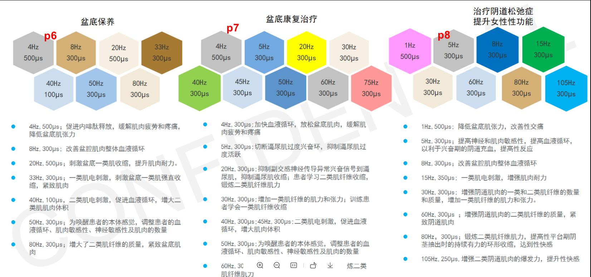
幅度（强度/振幅） | 0-90mA
脉冲宽度 | 500μS
脉冲频率 | 105Hz |  |  |  |  |  |  | 大悦
最大输出电压 | - |  |  |  |  |  |  | 型号 | 主要适用场景与功能侧重 | 各型号的具体差异如下：
脉冲宽度 | - |  |  |  |  |  |  | P6 | 盆底功能障碍，如压力性尿失禁（含产后）、轻度盆腔器官脱垂、慢性盆腔疼痛 | P6：主打产后盆底功能康复。适用于产后恢复，改善盆底肌松弛等问题。
脉冲频率 | - |  |  |  |  |  |  | P7 | 盆底功能障碍，如压力性尿失禁（含产后）、轻度盆腔器官脱垂、慢性盆腔疼痛 | P7：侧重盆底功能障碍治疗。针对压力性尿失禁（如咳嗽、打喷嚏时漏尿）、轻度盆腔器官脱垂、慢性盆腔疼痛等。
工作时间(ON) | - |  |  |  |  |  |  | P8 | 综合了P6和P7的功能，适用于产后康复和盆底功能障碍。根据2023年的产品调整，其功能侧重为 “治疗阴道松弛症，提升夫妻生活质量” | P8：侧重改善性功能。官方在2023年将功能调整为“治疗阴道松弛症，提升夫妻生活质量”。
休息时间(OFF) | - |  |  |  |  |  |  | P9 | 盆底保养+盆底肌治疗 | P9：定位为盆底保养+治疗。一个兼具日常保养与问题治疗的综合性型号。
上升时间 | - |  |  |  |  |  |  | P10 | 综合了P6的功能和 “女性功能补偿” （如增强阴道收缩力、改善松弛等） | P10：产后康复+女性功能。在P6产后康复的基础上，叠加了增强阴道收缩力等“女性功能补偿”功能。
下降时间 | - |  |  |  |  |  |  | P11 | 综合了P7的盆底功能障碍治疗和 “女性功能补偿” 功能 | P11：盆底治疗+女性功能。在P7盆底功能障碍治疗的基础上，叠加了“女性功能补偿”功能。
强度级别 | - |  |  |  |  |  |  | P12 | 功能最全面，集P6、P7和 “女性功能补偿” 功能于一身 | P12：功能最全面。集产后康复、盆底功能障碍治疗、女性功能补偿三大功能于一身。
疲劳过度检测 | - |  |  |  |  |  |  | 核心用途：用于采集、分析、评估盆底肌电信号，并通过电刺激和生物反馈进行治疗。
探头类型 | - |  |  |  |  |  |  | 硬件组成：基本都由主机、阴道电极、电极片、连接线等组成。
探头/设备材质 | -
可插入部分尺寸/探头尺寸 | -
重量 | -
核心功能 | 适用于产后恢复预防保养，改善盆底肌松弛等问题 | 盆底功能障碍治疗，如压力性尿失禁（含产后）、轻度盆腔器官脱垂、慢性盆腔疼痛 | 专项缩阴紧致，改善性功能 | P9=P6+P7【保养+治疗】 | P10=P6+P8【保养+缩阴紧致】产后康复+女性功能 | P11=P7+P8【治疗+缩阴紧致】盆底治疗+女性功能 | P12=P6+P7+P8【保养+治疗+缩阴紧致】
方案总数 | 78 | 94 | 164 | 216 | 226 | 216 | 266
差评 | 没有效果、贵、APP无法后台运行、使用后疼痛瘙痒、评估功能鸡肋（语音提示只提醒一次，全靠自己掐点看图形，测试效果极差）、治疗逻辑错误（刺激与休息时间与医院做的差异大）

 |  |  |  |  |  |  |  | 单功能 p6是预防保养 没有显性症状使用的 p7是对症治疗漏尿 子宫脱垂 阴道壁膨出 和慢性盆腔疼痛的 p8是专项缩阴紧致的
 |  |  |  |  |  |  |  | 双功能 P9=P6+P7【保养+治疗】 P10=P6+P8【保养+缩阴紧致】 P11=P7+P8【治疗+缩阴紧致】 P12=P6+P7+P8【保养+治疗+缩阴紧致】

麻麻康
图片 |  | 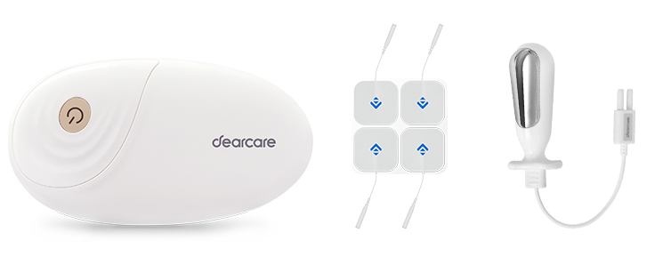 | 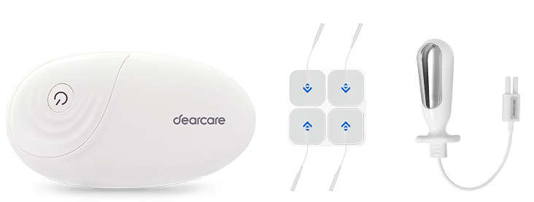 | 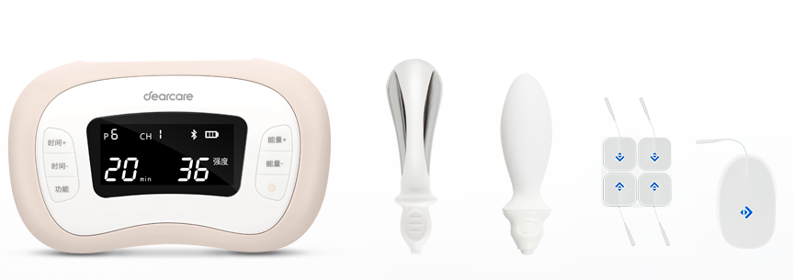 | 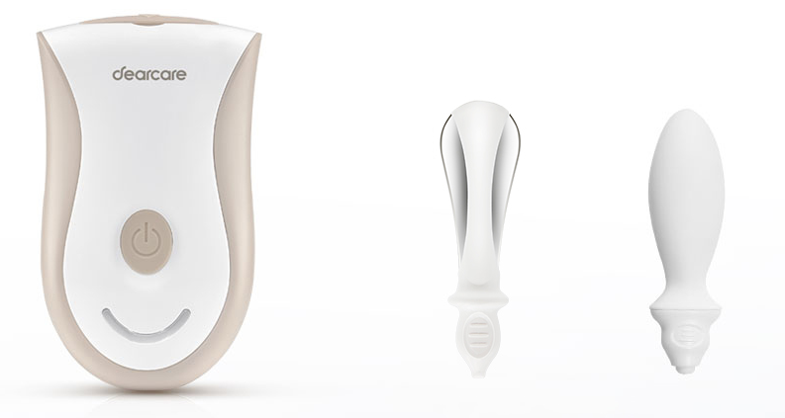
型号 | MMK460i/465i | MMK620i | MMK618i | MMK430i | MMK220i
产品名称 | 盆底肌治疗仪 | 生物反馈治疗仪 | 生物反馈治疗仪 | 低频电子脉冲治疗仪 | 低频电子脉冲治疗仪
定位 | 旗舰（盆腹一体化） | 智能盆腹康复（肌电款） | 智能盆底康复（肌电款） | 盆底子宫康复 | 盆底肌康复（入门）
上市时间 | 2025 | 2023 | 2023 | 2017 | 2017
NMPA注册证 | 粤械注准20252091074 | 粤械注准20232090629 | 粤械注准20232090629 | 粤械注准20172090530 | 粤械注准20172090530
器械分类 | II类 | II类 | II类 | II类 | II类
公司 | 深圳德佳智联科技有限公司
价格 | ￥3,880 | ￥2,980 | ￥1,362 | ￥1,513 | ￥980
核心技术 | NMES+肌电生物反馈+肌电触发+压力生物反馈 | 肌电生物反馈+肌电触发+电刺激 | 肌电生物反馈+肌电触发+电刺激 | 压力生物反馈+神经肌肉电刺激 | 压力生物反馈+低频电刺激
电刺激 | ✅ | ✅ | ✅ | ✅ | ✅
肌电生物反馈(EMG) | ✅ | ✅ | ✅ | ❌ | ❌
压力生物反馈 | ✅(仅465i) | ❌ | ❌ | ✅ | ✅
肌电触发电刺激(ETS) | ✅ | ✅ | ✅ | ❌ | ❌
技术等级 | 最高（四合一） | 高（三合一） | 高（三合一） | 中（二合一） | 基础（二合一）
电刺激通道 | 2路 | 2路 | 1路 | 3路 | 1路
肌电采集通道 | 2路 | 2路 | 2路 | ❌ | ❌
压力感应通道 | 1路(仅465i) | ❌ | ❌ | 1路 | 1路
通道总数 | 4-5路 | 4路 | 3路 | 4路 | 2路(集成式)
主机尺寸 | 180×90×35mm | 122.6×66.7×31.7mm | 122.6×66.7×31.7mm | 155×93×36mm | 111×70×32mm
主机重量 | 460i:268g / 465i:303g | 105g | 105g | 250g | 135g
探头 | 阴道电极探头(465i含压力) | 阴道电极探头 | 阴道电极探头 | 内置气囊探头 | 内置气囊探头
电极片 | ✅ 含 | ✅ 含 | ✅ 含 | ✅ 含 | —
APP控制 | ✅ | ✅ | ✅ | ✅ | ✅
肌电评估 | ✅ 1/3/6分钟 | ✅ 1/3/6分钟 | ✅ 1/3/6分钟 | ❌ | ❌
压力评估 | ✅ 2种方式(仅465i) | ❌ | ❌ | ✅ 1分钟快速 | ✅ 1分钟快速
评估维度 | 7大维度14项指标 | 7大维度14项指标 | 7大维度14项指标 | 动态肌力分析 | 动态肌力分析
腹肌参与度监测 | — | ✅ | — | — | —
训练模式 | 电刺激+肌电生物反馈+肌电触发+压力生物反馈(465i) | 肌电生物反馈+肌电触发 | 肌电生物反馈+肌电触发 | 压力生物反馈+电刺激 | 压力生物反馈+电刺激
康复程序 | 17+N种 | 10+N种 | 10+N种 | 10+N种 | 10+N种
肌电Kegel模板 | 38种 | 38种 | 38种 | ❌ | ❌
压力Kegel模板 | 31种(仅465i) | ❌ | ❌ | 31种 | 31种
游戏化训练 | ✅ | ✅ | ✅ | ✅ | ✅
自定义方案 | ✅ | ✅ | ✅ | ✅ | ✅
产后盆底康复 | ✅ | ✅ | ✅ | ✅ | ✅
压力性尿失禁 | ✅ | ✅ | ✅ | ✅ | ✅
急迫性尿失禁 | ✅ | ✅ | ✅ | ✅ | ✅
盆腔器官脱垂(I-II度) | ✅ | ✅ | ✅ | ✅ | ✅
阴道松弛 | ✅ | ✅ | ✅ | ✅ | ✅
慢性盆腔疼痛 | ✅ | ✅ | ✅ | ✅ | ✅
慢性盆腔炎 | ✅ | ✅ | ✅ | ✅ | ✅
腹直肌分离 | ✅ | ✅ | ✅ | ✅ | ❌
产后排尿促进 | — | — | — | ✅ | —
子宫复旧 | — | — | — | ✅ | —
核心卖点 | 肌电+压力双反馈+ETS | 盆腹同步治疗+腹肌监测 | 肌电评估+ETS入门 | 多通道电刺激+子宫复旧 | 极致便携+气囊探头
目标用户 | 追求全面评估+治疗 | 盆底+腹直肌双修 | 肌电评估入门 | 产后子宫修复 | 预算有限入门
技术层级 | ⭐⭐⭐⭐⭐ | ⭐⭐⭐⭐ | ⭐⭐⭐⭐ | ⭐⭐⭐ | ⭐⭐
便携性 | 中(268-303g) | 高(105g) | 高(105g) | 中(250g) | 高(135g)
核心卖点 | "全模态评估治疗一体机" | "盆腹同步双修机" | "肌电评估入门机" | "子宫复旧专研机" | "极致便携入门机"
核心差异化 | 唯一同时具备肌电+压力双反馈+ETS的型号；465i独有压力感应通道，7大维度14项指标量化评估，17+N种程序+38种肌电模板+31种压力模板 | 唯一支持盆底肌+腹直肌同步评估与协同治疗，独有腹肌参与度监测功能，双通道肌电+双通道电刺激可独立或联动工作 | MMK620i的精简版，双通道肌电+单通道电刺激（620i是双电刺激），保留全部评估能力和ETS，去掉一路电刺激降低门槛 | 唯一明确注册"产后排尿促进、子宫复旧"适应症的型号；3路独立电刺激（通道最多），可同时作用于盆底+腹部+子宫 | 最轻、最便宜；集成式气囊探头将压力采集与电刺激合二为一，单通道即实现评估+治疗
官方链接 | 官网 | 官网 | 官网 | 官网 | 官网
差评 | 没有效果/效果不明显、价格不稳定、使用复杂/不知道怎么使用、探头易掉出、包装破碎/非全新产品像已使用过

拾光
图片 | 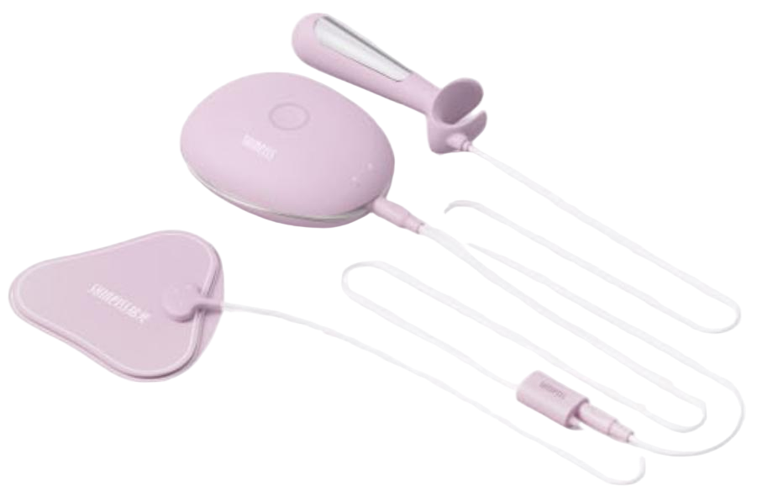 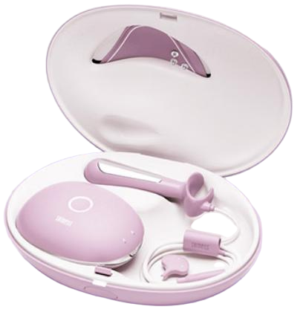
型号 | SP1 | SP2 | SP3
定位 | "盆底肌保养" | "盆底肌保养+盆底肌治疗" | "盆底肌治疗（全功能）"
产品层级 | 入门版 | 标准版 | 旗舰版
公司 | 苏州拾锦医疗科技有限公司
NMPA注册证 | 苏械注准20252090226
上市时间 | 2025年
参考价格 | ￥2,098 | ￥2,839 | ￥3,553
差异 | 三款硬件、技术都是一样的，只是APP上的能使用的功能不一样
核心技术 | NMES神经肌肉电刺激+EMG肌电生物反馈
电刺激 | ✅ | ✅ | ✅
肌电生物反馈(EMG) | ✅ | ✅ | ✅
波形 | 低频恒流双向对称方波
幅度/强度 | 0-90mA
脉冲宽度 | -
脉冲频率 | - |  |  | 大悦
最大输出电压 | - |  |  | 型号 | 主要适用场景与功能侧重 | 各型号的具体差异如下：
脉冲宽度 | - |  |  | P6 | 盆底功能障碍，如压力性尿失禁（含产后）、轻度盆腔器官脱垂、慢性盆腔疼痛 | P6：主打产后盆底功能康复。适用于产后恢复，改善盆底肌松弛等问题。
脉冲频率 | - |  |  | P7 | 盆底功能障碍，如压力性尿失禁（含产后）、轻度盆腔器官脱垂、慢性盆腔疼痛 | P7：侧重盆底功能障碍治疗。针对压力性尿失禁（如咳嗽、打喷嚏时漏尿）、轻度盆腔器官脱垂、慢性盆腔疼痛等。
工作时间(ON) | - |  |  | P8 | 综合了P6和P7的功能，适用于产后康复和盆底功能障碍。根据2023年的产品调整，其功能侧重为 “治疗阴道松弛症，提升夫妻生活质量” | P8：侧重改善性功能。官方在2023年将功能调整为“治疗阴道松弛症，提升夫妻生活质量”。
休息时间(OFF) | - |  |  | P9 | 盆底保养+盆底肌治疗 | P9：定位为盆底保养+治疗。一个兼具日常保养与问题治疗的综合性型号。
上升时间 | - |  |  | P10 | 综合了P6的功能和 “女性功能补偿” （如增强阴道收缩力、改善松弛等） | P10：产后康复+女性功能。在P6产后康复的基础上，叠加了增强阴道收缩力等“女性功能补偿”功能。
下降时间 | - |  |  | P11 | 综合了P7的盆底功能障碍治疗和 “女性功能补偿” 功能 | P11：盆底治疗+女性功能。在P7盆底功能障碍治疗的基础上，叠加了“女性功能补偿”功能。
探头/设备材质 | -
探头尺寸 | 11.77*2.61cm
强度级别 | 90挡可调 |  |  | P12 | 功能最全面，集P6、P7和 “女性功能补偿” 功能于一身 | P12：功能最全面。集产后康复、盆底功能障碍治疗、女性功能补偿三大功能于一身。
APP连接 | ✅ 蓝牙
通道配置 | A/B双通道（导线二合一）
电池 | 无线充电锂电池底座，6400mAh，约3次/充
肌电信号采集 | ✅ | ✅ | ✅
肌电评估 | ✅ | ✅ | ✅
盆底肌保养/预防 | ✅ | ✅ | ✅
游戏化训练 | ✅ | ✅ | ✅
个性化方案 | ✅ | ✅ | ✅
后台运行 | ✅ | ✅ | ✅
一插即用 | ✅ | ✅ | ✅
腹部电极三贴合一 | ✅ | ✅ | ✅
压力性尿失禁治疗 | 保养级 | ✅ 治疗 | ✅ 治疗
盆底肌治疗 | ❌ | ✅ | ✅
盆腔器官脱垂治疗 | ❌ | ✅ | ✅
阴道松弛治疗 | ❌ | ✅ | ✅
性功能改善 | ❌ | ✅ | ✅
阴道口电极片 | ❌ | ❌ | ✅
核心差异化 | 定位"保养"而非"治疗"，适合预防性使用和无症状维护 | 在SP1基础上增加"治疗"功能，覆盖尿失禁、脱垂、阴道松弛等治疗适应症 | 顶配型号，增加电磁脉冲疗法+三档智能震频
功能 | 盆底肌保养 | 盆底肌保养+治疗：压力性尿失禁、阴道前后壁膨出、子宫脱垂、慢性盆腔疼痛/盆腔炎、阴道痉挛治疗 | 盆底肌保养+治疗+阴道紧致+女性性功能：治疗阴道松弛症、提升女性性功能
链接 | SP1 | SP2 | SP3

